Newton1
Algorithme de Newton-Raphson
k | xk | f(xk) | f '(xk) | f ''(xk)
0 | 0.20711 | -0.95801 | 0.39682 | 1.75166
1 | -0.01943 | -0.99962 | -0.03885 | 1.99773
2 | 0.00001 | -1.00000 | 0.00003 | 2.00000
3 | 0.00000 | -1.00000 | 0.00000 | 2.00000
4 | 0.00000 | -1.00000 | 0.00000 | 2.00000
5 | 0.00000 | -1.00000 | 0.00000 | 2.00000
6 | 0.00000 | -1.00000 | 0.00000 | 2.00000
7 | 0.00000 | -1.00000 | 0.00000 | 2.00000
8 | 0.00000 | -1.00000 | 0.00000 | 2.00000
9 | 0.00000 | -1.00000 | 0.00000 | 2.00000
10 | 0.00000 | -1.00000 | 0.00000 | 2.00000
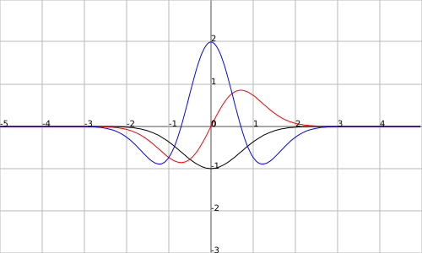

http://fooplot.com/

Newton2
Algorithme de Newton-Raphson
k | xk | f(xk) | f '(xk) | f ''(xk)
0 | 0.70710678119 | -0.60653 | 0.85776 | 0.00000
1 | 3863025112680908.00000 | 0.00000 | 0.00000 | 0.00000
2 | #DIV/0! | #DIV/0! | #DIV/0! | #DIV/0!
3 | #DIV/0! | #DIV/0! | #DIV/0! | #DIV/0!
4 | #DIV/0! | #DIV/0! | #DIV/0! | #DIV/0!
5 | #DIV/0! | #DIV/0! | #DIV/0! | #DIV/0!
6 | #DIV/0! | #DIV/0! | #DIV/0! | #DIV/0!
7 | #DIV/0! | #DIV/0! | #DIV/0! | #DIV/0!
8 | #DIV/0! | #DIV/0! | #DIV/0! | #DIV/0!
9 | #DIV/0! | #DIV/0! | #DIV/0! | #DIV/0!
10 | #DIV/0! | #DIV/0! | #DIV/0! | #DIV/0!

http://fooplot.com/

Newton3
Algorithme de Newton-Raphson
k | xk | f(xk) | f '(xk) | f ''(xk)
0 | 1 | -0.36788 | 0.73576 | -0.73576
1 | 2.00000 | -0.01832 | 0.07326 | -0.25642
2 | 2.28571 | -0.00538 | 0.02461 | -0.10173
3 | 2.52761 | -0.00168 | 0.00849 | -0.03958
4 | 2.74223 | -0.00054 | 0.00297 | -0.01523
5 | 2.93755 | -0.00018 | 0.00105 | -0.00581
6 | 3.11823 | -0.00006 | 0.00037 | -0.00221
7 | 3.28727 | -0.00002 | 0.00013 | -0.00084
8 | 3.44675 | -0.00001 | 0.00005 | -0.00032
9 | 3.59818 | 0.00000 | 0.00002 | -0.00012
10 | 3.74273 | 0.00000 | 0.00001 | -0.00004

http://fooplot.com/

Dichotomie avec Dérivée
Méthode de dichotomie avec dérivée
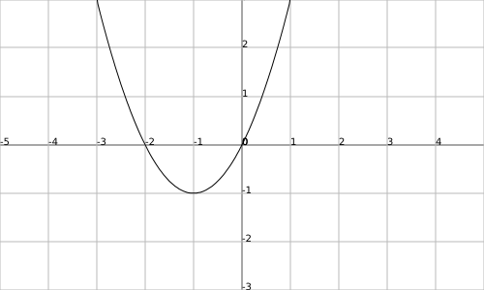
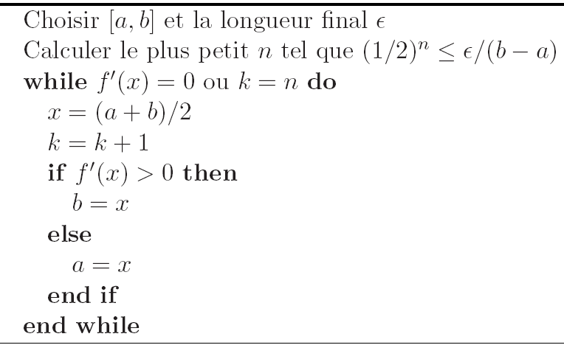
k | ak | bk | xk | f '(xk)
1 | -3.0000 | 6.0000 | 1.5000 | 5.0000
2 | -3.0000 | 1.5000 | -0.7500 | 0.5000
3 | -3.0000 | -0.7500 | -1.8750 | -1.7500
4 | -1.8750 | -0.7500 | -1.3125 | -0.6250
5 | -1.3125 | -0.7500 | -1.0313 | -0.0625
6 | -1.0313 | -0.7500 | -0.8906 | 0.2188
7 | -1.0313 | -0.8906 | -0.9609 | 0.0781
8 | -1.0313 | -0.9609 | -0.9961 | 0.0078
9 | -1.0313 | -0.9961 | -1.0137 | -0.0273
10 | -1.0137 | -0.9961 | -1.0049 | -0.0098

Dichotomie sans Dérivée
Méthode dichotomique
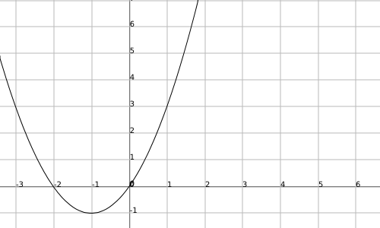
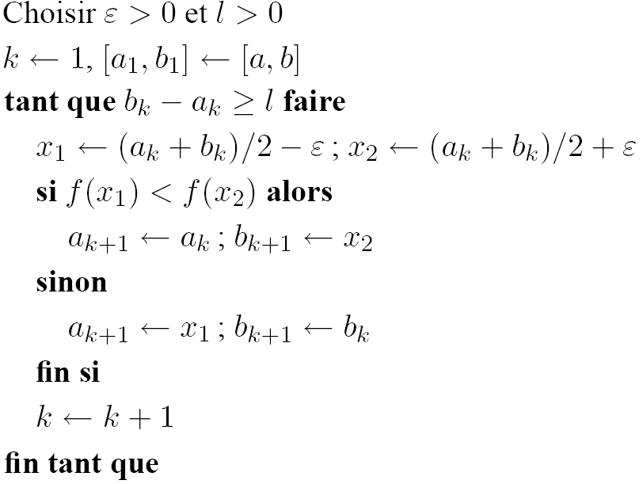
k | ak | bk | x1 | x2 | f(x1) | f(x2) | (bk - ak)
1 | -3.000 | 6.000 | 1.499 | 1.502 | 5.243 | 5.258 | 9.000
2 | -3.000 | 1.502 | -0.751 | -0.748 | -0.938 | -0.936 | 4.502
3 | -3.000 | -0.748 | -1.875 | -1.872 | -0.234 | -0.239 | 2.252
4 | -1.875 | -0.748 | -1.313 | -1.310 | -0.902 | -0.904 | 1.128
5 | -1.313 | -0.748 | -1.032 | -1.029 | -0.999 | -0.999 | 0.565
6 | -1.032 | -0.748 | -0.891 | -0.888 | -0.988 | -0.988 | 0.284
7 | -1.032 | -0.888 | -0.962 | -0.959 | -0.999 | -0.998 | 0.144
8 | -1.032 | -0.959 | -0.997 | -0.994 | -1.000 | -1.000 | 0.073
9 | -1.032 | -0.994 | -1.014 | -1.011 | -1.000 | -1.000 | 0.038
10 | -1.014 | -0.994 | -1.006 | -1.003 | -1.000 | -1.000 | 0.021
11 | -1.006 | -0.994 | -1.001 | -0.998 | -1.000 | -1.000 | 0.012
12 | -1.006 | -0.998 | -1.003 | -1.000 | -1.000 | -1.000 | 0.007
13 | -1.003 | -0.998 | -1.002 | -0.999 | -1.000 | -1.000 | 0.005

 | epsilon | 0.0015

Fibonacci
Méthode de Fibonacci
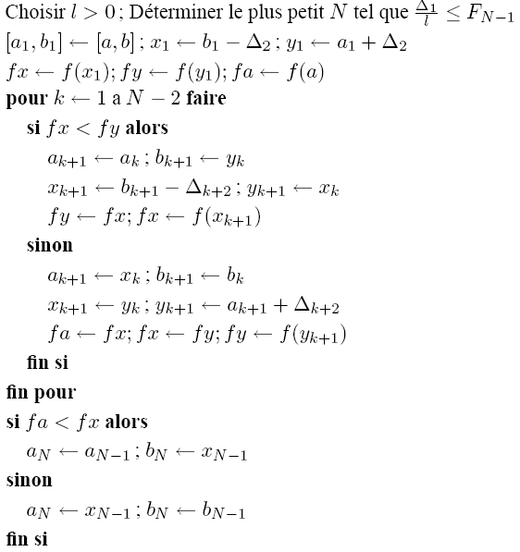
k | ak | bk | Δk | x | y | f(x) | f(y)
1 | -3.00000 | 6.00000 | 9.00000
2 | -3.00000 | 6.00000 | 5.56364 | 0.43636 | 2.56364 | 1.06314 | 11.69950
3 | -3.00000 | 2.56364 | 3.43636 | -0.87273 | 0.43636 | -0.98380 | 1.06314
4 | -3.00000 | 0.43636 | 2.12727 | -1.69091 | -0.87273 | -0.52264 | -0.98380
5 | -1.69091 | 0.43636 | 1.30909 | -0.87273 | -0.38182 | -0.98380 | -0.61785
6 | -1.69091 | -0.38182 | 0.81818 | -1.20000 | -0.87273 | -0.96000 | -0.98380
7 | -1.20000 | -0.38182 | 0.49091 | -0.87273 | -0.70909 | -0.98380 | -0.91537
8 | -1.20000 | -0.70909 | 0.32727 | -1.03636 | -0.87273 | -0.99868 | -0.98380
9 | -1.20000 | -0.87273 | 0.16364 | -1.03636 | -1.03636 | -0.99868 | -0.99868

 | Suite de Fibonacci
 | N | FN
 | 1 | 1 | l | 0.2
 | 2 | 2 | (b1-a1)/l | 45
 | 3 | 3
 | 4 | 5 |  | N=10
 | 5 | 8
 | 6 | 13
 | 7 | 21
 | 8 | 34
 | 9 | 55
 | 10 | 89
 | 11 | 144
 | 12 | 233
 | 13 | 377
 | 14 | 610
 | 15 | 987

Nombre d'Or
Méthode du nombre d’OR
k | ak | bk | xk | yk | f(xk) | f(yk) | stop
1 | 0.500000 | 1.200000 | 0.767400 | 0.932600 | 0.395032 | 0.038497 | TRUE
2 | 0.767400 | 1.200000 | 0.932600 | 1.034747 | 0.038497 | 0.011206 | TRUE
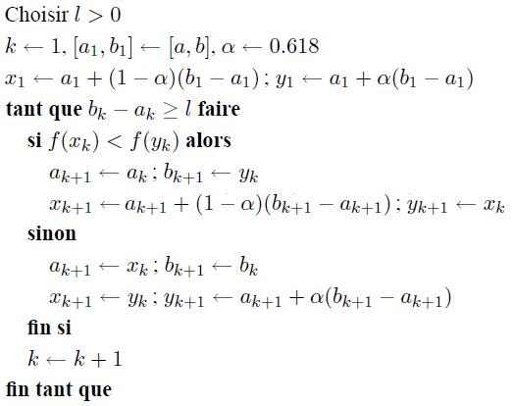
3 | 0.932600 | 1.200000 | 1.034747 | 1.097853 | 0.011206 | 0.093948 | TRUE
4 | 0.932600 | 1.097853 | 0.995727 | 1.034747 | 0.000164 | 0.011206 | TRUE
5 | 0.932600 | 1.034747 | 0.971620 | 0.995727 | 0.007068 | 0.000164 | TRUE
6 | 0.971620 | 1.034747 | 0.995727 | 1.010632 | 0.000164 | 0.001027 | TRUE
7 | 0.971620 | 1.010632 | 0.986523 | 0.995727 | 0.001615 | 0.000164 | TRUE
8 | 0.986523 | 1.010632 | 0.995727 | 1.001423 | 0.000164 | 0.000018 | TRUE
9 | 0.995727 | 1.010632 | 1.001423 | 1.004938 | 0.000018 | 0.000220 | TRUE
10 | 0.995727 | 1.004938 | 0.999246 | 1.001423 | 0.000005 | 0.000018 | FALSE

 | Alpha | 0.618
 | l | 0.01

